상품제안서
코끼리 100단 풍속조절 4000mAh 휴대용 탁상용 빅팬 폴딩 선풍기 | 상품코드: S46727

 |  |  |  |  |  |  | 02-713-8555 | www.synergygift.co.kr
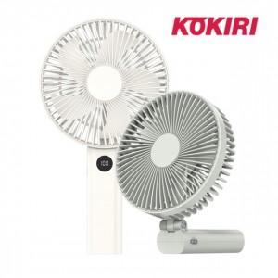 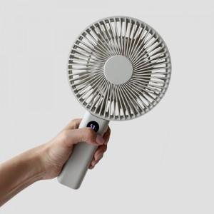 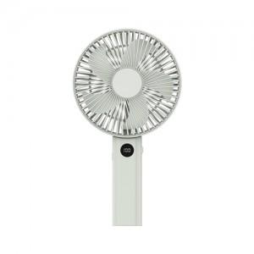

【상세/제작정보】

【인쇄/포장옵션】 | 실크, 레이저 / 포장지포장

【공급단가】 | 수량 | 30~ | 100~ | 300~ | 500~ | 1,000~
*VAT별도 | 화이트 | 19,000원 | 17,800원 | 17,000원 | 16,700원 | 16,400원
 | 그레이 | 19,000원 | 17,800원 | 17,000원 | 16,700원 | 16,400원

【상품 URL】 | https://www.synergygift.co.kr:443/src/goods_detail.php?gdno=46727

